상품제안서
끌레오또 에코노트패드&펜 세트 (wheat straw 75%) | 상품코드: F22844

 |  |  |  |  |  |  | 02-412-0044 | www.easy1.co.kr
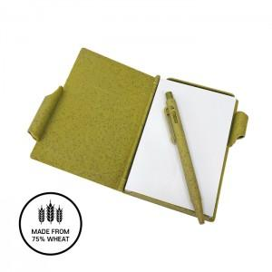

【상세/제작정보】

【인쇄/포장옵션】 | 실크 / 포장지포장

【공급단가】 | 수량 | 200~ | 500~ | 1,000~ | 3,000~ | 5,000~
*VAT별도 | 단가 | 2,710원 | 2,610원 | 2,510원 | 2,420원 | 2,320원

【상품 URL】 | https://easy1.co.kr:443/src/goods_detail.php?gdno=22844

